91 平均月間総労働時間（常用労働者１人当たり）
91 平均月間総労働時間（常用労働者１人当たり）

 | 時点 2024(R6)年（毎年）
 | 単位 時間 |  |  |  |  |  |  |  | 偏差値 |  | 37.4
順位 |  | 都道府県名 |  | 数 値 |  |  | 順位 | 都道府県名 |  | 数 値

 |  | 0 | 全 国 |  | 142.8 | 0.0 | 24 | 0 | 長 野 |  | 144.1
1 |  | 0 | 山 形 |  | 149.4 | 0.0 | 25 | 0 | 熊 本 |  | 143.8
2 |  | 0 | 青 森 |  | 149.2 | 0.0 | 26 | 0 | 石 川 |  | 143.7
3 |  | 0 | 富 山 |  | 149.1 | 0.0 | 27 | 0 | 和歌山 |  | 143.4
4 |  | 0 | 徳 島 |  | 147.9 | 0.0 | 28 | 0 | 島 根 |  | 143.2
5 |  | 0 | 宮 城 |  | 147.6 | 0.0 | 29 | 0 | 秋 田 |  | 143.1
6 |  | 0 | 静 岡 |  | 147.3 | 0.0 | 30 | 0 | 沖 縄 |  | 142.8
7 |  | 0 | 岡 山 |  | 147.1 | 0.0 | 31 | 0 | 宮 崎 |  | 142.7
8 |  | 0 | 鹿児島 |  | 147.0 | 0.0 | 32 | 0 | 愛 知 |  | 142.1
9 |  | 0 | 群 馬 |  | 146.9 | 0.0 | 33 | 0 | 福 岡 |  | 141.9
10 |  | 0 | 愛 媛 |  | 146.6 | 0.0 | 34 | 0 | 大 阪 |  | 140.8
11 |  | 0 | 佐 賀 |  | 146.2 | 0.0 | 35 | 0 | 北海道 |  | 140.6
12 |  | 0 | 栃 木 |  | 145.9 | 0.0 | 35 | 0 | 広 島 |  | 140.6
13 |  | 0 | 香 川 |  | 145.8 | 0.0 | 37 | 0 | 三 重 |  | 140.4
13 |  | 0 | 長 崎 |  | 145.8 | 0.0 | 37 | 0 | 山 口 |  | 140.4
15 |  | 0 | 福 島 |  | 145.5 | 0.0 | 39 | 0 | 滋 賀 |  | 139.5
15 |  | 0 | 東 京 |  | 145.5 | 0.0 | 40 | 0 | 山 梨 |  | 139.4
15 |  | 0 | 岐 阜 |  | 145.5 | 0.0 | 41 | 0 | 神奈川 |  | 138.6
15 |  | 0 | 鳥 取 |  | 145.5 | 0.0 | 42 | ◎ | 千 葉 |  | 138.3
19 |  | 0 | 新 潟 |  | 145.1 | 0.0 | 43 | 0 | 高 知 |  | 137.7
19 |  | 0 | 福 井 |  | 145.1 | 0.0 | 44 | 0 | 埼 玉 |  | 136.7
21 |  | 0 | 岩 手 |  | 144.9 | 0.0 | 45 | 0 | 京 都 |  | 135.9
22 |  | 0 | 茨 城 |  | 144.7 | 0.0 | 46 | 0 | 兵 庫 |  | 133.8
平均月間総労働時間 （常用労働者１人当たり）
北海道 | 140.6
青 森 | 149.2
岩 手 | 144.9
宮 城 | 147.6
秋 田 | 143.1
山 形 | 149.4
福 島 | 145.5
茨 城 | 144.7
栃 木 | 145.9
群 馬 | 146.9
埼 玉 | 136.7
千 葉 | 138.3
東 京 | 145.5
神奈川 | 138.6
新 潟 | 145.1
富 山 | 149.1
石 川 | 143.7
福 井 | 145.1
山 梨 | 139.4
長 野 | 144.1
岐 阜 | 145.5
静 岡 | 147.3
愛 知 | 142.1
三 重 | 140.4
滋 賀 | 139.5
京 都 | 135.9
大 阪 | 140.8
兵 庫 | 133.8
奈 良 | 132.2
和歌山 | 143.4
鳥 取 | 145.5
島 根 | 143.2
岡 山 | 147.1
広 島 | 140.6
山 口 | 140.4
徳 島 | 147.9
香 川 | 145.8
愛 媛 | 146.6
高 知 | 137.7
福 岡 | 141.9
佐 賀 | 146.2
長 崎 | 145.8
熊 本 | 143.8
大 分 | 144.6
宮 崎 | 142.7
鹿児島 | 147
沖 縄 | 142.8
23 |  | 0 | 大 分 |  | 144.6 | 0.0 | 47 | 0 | 奈 良 |  | 132.2

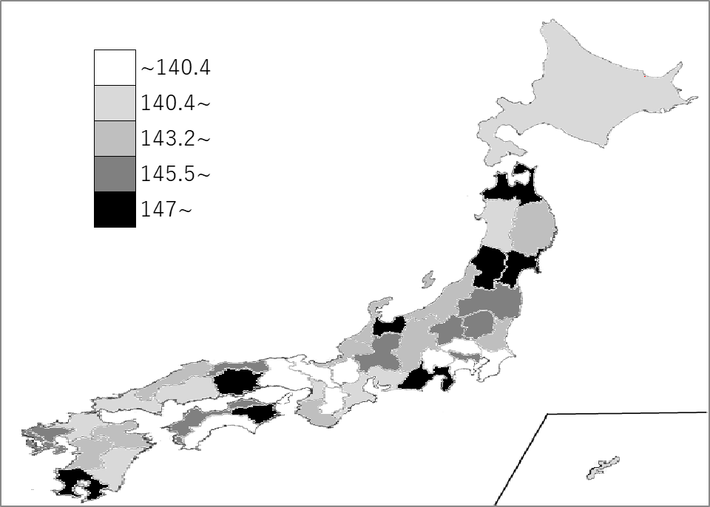
千葉県の推移
令和2年 | 133.7 | 45
令和3年 | 132 | 45
令和4年 | 133.7 | 46
令和5年 | 136.8 | 43
令和6年 | 138.3 | 42

《備 考》 ・資料出所 厚生労働省「毎月勤労統計調査」 ・参 考 本県内訳 所定内労働時間 127.1時間、所定外労働時間 11.2時間 注）常用労働者とは、パートタイム労働者を含みます。(30人以上の事業所）

